Kommentar_2016-2017
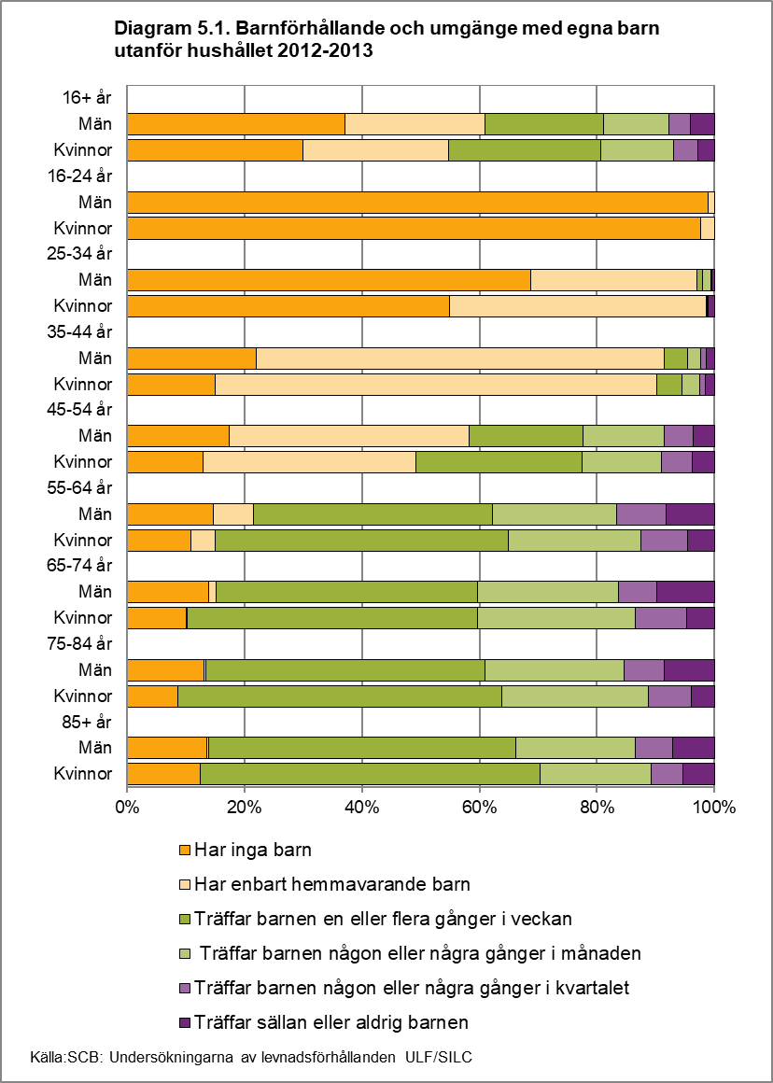
Till Innehållsförteckning
Kommentar till
Tabell 5.1.a./Diagram 5.1.1, 5.1.2. Barnförhållande och umgänge med egna barn utanför hushållet:
Ålder
Tabell 5.1 och diagrammen till höger visar fördelningen bland kvinnor och män 16 år och äldre gällande boende med och utan barn, samt hur ofta man umgås med egna barn som man inte bor tillsammans med.
33 procent av befolkningen 16 år och äldre har inga barn alls medan 26 procent enbart har barn som bor hemma. 23 procent har utflyttade eller frånlevande barn som man träffar en eller flera gånger i veckan medan ytterligare 18 procent har utflyttade eller frånlevande barn som man träffar några gånger i månaden eller mer sällan.
En högre andel bland männen än bland kvinnorna har inga barn alls (38 procent jämfört med 29 procent), medan det är en något lägre andel bland männen som träffar utflyttade eller frånlevande barn en eller flera gånger i veckan (19 procent jämfört med 26 procent). 8 procent av männen och 6 procent av kvinnorna har barn som man träffar högst några gånger i kvartalet.
Utbildningsnivå
En högre andel av dem med högst förgymnasial utbildning än bland de högre utbildade grupperna har inga barn alls (43 procent jämfört med 29 procent bland dem med högst gymnasial utbildning).
Här bör man ha i åtanke att en hög andel av de förgymnasialt utbildade är kvarboende hos föräldrarna, 26 procent enligt tabell 1e. Dessa kan inte ha någon kontakt med utflugna barn, eftersom de är barn själva. Samtidigt utgörs de förgymnasialt utbildade till stor del av äldre. 21 procent är över 74 år, jämfört med 6 procent av de eftergymnasialt utbildade.
Följden blir att den förhållandevis låga andelen med enbart hemmavarande barn bland de förgymnasialt utbildade, kompenseras av att det är högre andelar som ofta träffar sina utflugna barn än det är bland de eftergymnasialt utbildade, som i större utsträckning har sina barn kvarboende hemma, vilket framgår av diagram 5.1.2. Bland kvinnorna exempelvis är det 32 procent jämfört med 18 procent som träffar barnen minst en gång i veckan.
Diagram 5.1.1. Barnförhållande och umgänge med egna barn utanför hushållet 2016-2017. Ålder och kön. Procent
 | Har inga barn | Har enbart hemmavarande barn | Träffar barnen en eller flera gånger i veckan | Träffar barnen någon eller några gånger i månaden | Träffar barnen någon eller några gånger i kvartalet | Träffar sällan eller aldrig barnen
16+ år
Män | 37.6 | 24.2 | 19.4 | 11.1 | 3.5 | 4.2
Kvinnor | 29.0 | 27.5 | 26.1 | 11.4 | 3.2 | 2.7
16-24 år
Män | 98.9 | 0.9 | 0.2 | 0.0 | 0.0 | 0.0
Kvinnor | 96.6 | 3.4 | 0.0 | 0.0 | 0.0 | 0.0
25-34 år
Män | 69.4 | 27.5 | 1.3 | 0.7 | 0.5 | 0.7
Kvinnor | 49.9 | 48.8 | 0.2 | 0.2 | 0.0 | 0.9
35-44 år
Män | 23.3 | 67.5 | 2.3 | 3.3 | 0.8 | 2.7
Kvinnor | 15.9 | 77.2 | 2.9 | 2.0 | 0.7 | 1.2
45-54 år
Män | 17.3 | 43.9 | 18.5 | 11.0 | 3.5 | 5.9
Kvinnor | 11.3 | 40.8 | 27.6 | 11.6 | 4.7 | 4.1
55-64 år
Män | 19.8 | 8.8 | 38.9 | 18.4 | 6.6 | 7.5
Kvinnor | 12.9 | 6.0 | 49.1 | 23.1 | 5.6 | 3.4
65-74 år
Män | 14.2 | 0.6 | 44.0 | 26.7 | 7.5 | 6.9
Kvinnor | 9.8 | 1.1 | 54.1 | 24.4 | 5.9 | 4.7
75-84 år
Män | 12.4 | 0.6 | 44.2 | 25.8 | 8.7 | 8.3
Kvinnor | 12.1 | 0.6 | 53.2 | 22.3 | 6.5 | 5.4
85+ år
Män | 16.4 | 0.0 | 45.8 | 26.5 | 7.4 | 4.0
Kvinnor | 18.2 | 0.8 | 54.9 | 17.2 | 4.6 | 4.3
Diagram 5.1.2. Barnförhållande och umgänge med egna barn utanför hushållet 2016-2017. Utbildningsnivå och kön. Procent
 | Har inga barn | Har enbart hemmavarande barn | Träffar barnen en eller flera gånger i veckan | Träffar barnen någon eller några gånger i månaden | Träffar barnen någon eller några gånger i kvartalet | Träffar sällan eller aldrig barnen
Förgymnasial
Män | 48.2 | 10.0 | 22.5 | 10.7 | 3.7 | 4.9
Kvinnor | 38.1 | 12.0 | 31.7 | 11.7 | 2.6 | 4.0
Gymnasial
Män | 33.1 | 26.0 | 21.2 | 12.6 | 3.4 | 3.7
Kvinnor | 24.3 | 24.8 | 30.8 | 13.8 | 3.6 | 2.7
Eftergymnasial
Män | 35.6 | 32.9 | 14.3 | 9.3 | 3.7 | 4.3
 | 28.7 | 40.0 | 17.6 | 8.5 | 3.1 | 2.0

Kommentar_2012-2013
Till Innehållsförteckning
Kommentar till
Tabell 5.1.a. Barnförhållande och umgänge med egna barn utanför hushållet:
Tabell 5.1/diagram 5.1 visar fördelningen bland kvinnor och män 16 år och äldre gällande boende med och utan barn, samt hur ofta man umgås med egna barn som man inte bor tillsammans med.
33 procent av befolkningen 16 år och äldre har inga barn alls medan 24 procent enbart har barn som bor hemma. 23 procent har utflyttade eller frånlevande barn som man träffar en eller flera gånger i veckan medan ytterligare 19 procent har utflyttade eller frånlevande barn som man träffar några gånger i månaden eller mer sällan.
En högre andel bland männen än bland kvinnorna har inga barn alls, medan det är en något lägre andel bland männen som träffar utflyttade eller frånlevande barn en eller flera gånger i veckan. 8 procent av männen och 7 procent av kvinnorna har barn som man träffar högst några gånger i kvartalet.
Diagram 5.1. Barnförhållande och umgänge med egna barn utanför hushållet 2012-2013. Ålder och kön. Procent
 | Har inga barn | Har enbart hemmavarande barn | Träffar barnen en eller flera gånger i veckan | Träffar barnen någon eller några gånger i månaden | Träffar barnen någon eller några gånger i kvartalet | Träffar sällan eller aldrig barnen
16+ år
Män | 37.0 | 23.8 | 20.2 | 11.1 | 3.7 | 4.1
Kvinnor | 29.9 | 24.8 | 26.0 | 12.3 | 4.1 | 2.9
16-24 år
Män | 99.0 | 1.0 | 0.0 | 0.0 | 0.0 | 0.0
Kvinnor | 97.7 | 2.3 | 0.0 | 0.0 | 0.0 | 0.0
25-34 år
Män | 68.7 | 28.3 | 1.0 | 1.4 | 0.1 | 0.5
Kvinnor | 54.8 | 43.7 | 0.2 | 0.1 | 0.0 | 1.1
35-44 år
Män | 22.0 | 69.5 | 4.1 | 2.2 | 0.9 | 1.4
Kvinnor | 14.9 | 75.2 | 4.3 | 3.0 | 0.9 | 1.6
45-54 år
Män | 17.4 | 40.9 | 19.4 | 13.9 | 4.8 | 3.7
Kvinnor | 12.9 | 36.3 | 28.2 | 13.5 | 5.4 | 3.7
55-64 år
Män | 14.7 | 6.8 | 40.7 | 21.2 | 8.4 | 8.2
Kvinnor | 10.9 | 4.0 | 49.9 | 22.6 | 8.0 | 4.5
65-74 år
Män | 13.9 | 1.2 | 44.5 | 24.0 | 6.6 | 9.8
Kvinnor | 10.0 | 0.2 | 49.4 | 27.0 | 8.6 | 4.8
75-84 år
Män | 13.1 | 0.3 | 47.6 | 23.6 | 6.8 | 8.6
Kvinnor | 8.7 | 0.0 | 55.1 | 24.9 | 7.3 | 4.0
85+ år
Män | 13.6 | 0.3 | 52.3 | 20.3 | 6.4 | 7.1
Kvinnor | 12.4 | 0.0 | 57.9 | 19.0 | 5.3 | 5.4

